Схема1







26.5 по ширине

Склад




Схема2
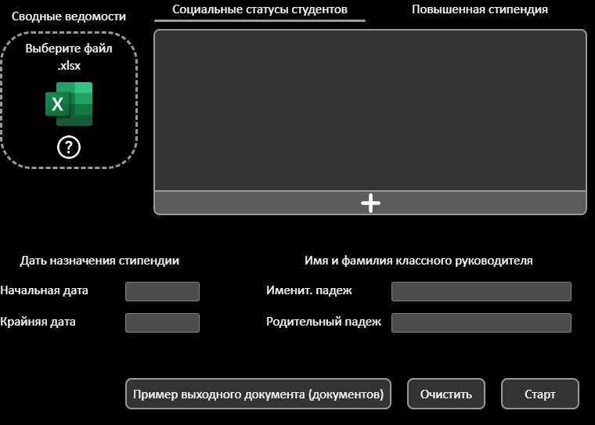
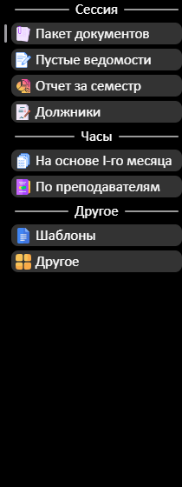
Координаты и угол |  | Для копирования в режиме разработчика: в инспекторе элементов кликнуть по элементу; в консоли выполнить скрипт; сделать скриншот элемента (пкм по нему в инспекторе элементов)
title-bar |  | const style = document.createElement('style'); style.id = 'isolate-style'; style.innerHTML = '* { visibility: hidden !important; } .isolate-target, .isolate-target * { visibility: visible !important; }'; document.head.appendChild(style); $0.classList.add('isolate-target');
Left | 340 | Отменить действие скрипта
Top | 150 | document.getElementById('isolate-style').remove(); $0.classList.remove('isolate-target');
Rot | 350
program-menu
Left | 300
Top | 300
Rot | 345
workspace
Left | 500

Top | 210
Rot | 21

